Page de garde

DEMANDE DE SUBVENTION
PLATEFORME D'ACCUEIL ET
D'ORIENTATION

Numéro de dossier

 | IDENTIFICATION DU DOSSIER
Date de transmission du dossier

 | Période prévisionnelle de réalisation
 | Du 1er juillet 2017 au 31 décembre 2019

 | Porteur de projet

Organisme
Identification de l'organisme

Raison sociale (nom détaillé sans sigle)
Sigle (le cas échéant)
N°SIRET
Adresse de l'établissement porteur de projet
Code postal - Commune
Code INSEE
Courriel
Site internet (le cas échéant)
Statut juridique
Code APE/NAF
N° de déclaration d'activité (organismes de formation)
Adresse du siége social (si différente)
Code postal - Commune
Courriel
L'activité couverte par le projet est-elle assujettie à la TVA ?

Présentation de l'organisme bénéficiaire

Décrivez votre activité

Représentant légal de l'organisme

Civilité
Nom(s)
Prénom(s)
Adresse électronique
Fonction dans l'organisme
Y a-t-il une délégation de signature ?

Personne disposant d'une délégation de signature pour tous les actes du projet

Nom(s) |  | Prénom(s) |  | Fonction délégataire |  | Délégation de signature

Aides d'État

Financeur | Année N |  | Année N-1 |  | Année N-2 |  | Montant total
 | Montant Prévisionnel |  | Montant estimé |  | Montant compte de résultats
Union européenne |  |  |  |  |  |  | 0.00 €
État |  |  |  |  |  |  | 0.00 €
Conseil régional PACA |  |  |  |  |  |  | 0.00 €
Métropole de Nice Côte d'Azur |  |  |  |  |  |  | 0.00 €
Autres collectivités térritoriales |  |  |  |  |  |  | 0.00 €
Total | 0.00 € |  | 0.00 € |  | 0.00 € |  | 0.00 €

* Liste des aides reçues d'organismes publics (Union européenne, État, Région,…), quelle que soit leur forme et obtenues au cours des deux dernières années. Une aide est considérée comme octroyée au moment où le droit légal de recevoir cette aide est conférée à la structure, quelle que soit la date du versement de ladite aide).

* Détailler une ligne par organisme financeur lorsqu'il en existe plusieurs par type de financement.

Description de l'opération
Localisation

Lieu de réalisation du projet (commune, département, région,…)

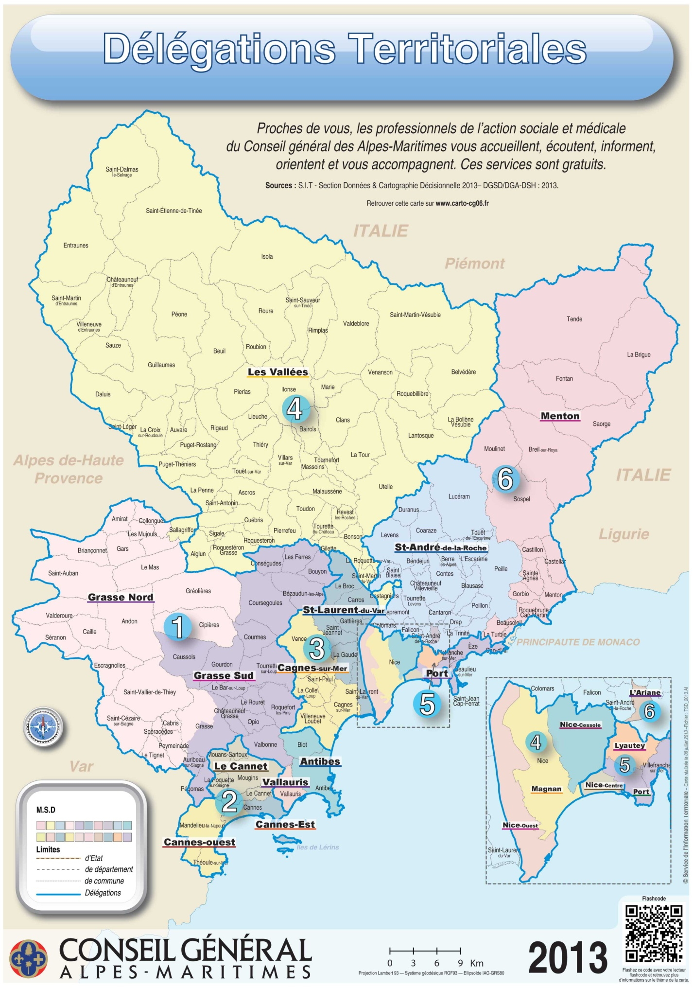

Fiches actions

Public cible

Contenu de l'action

Dans quel contexte intervenez-vous ?

Quelle est votre stratégie ?

Quelles actions comptez-vous mettre en place ?

Calendrier de réalisation du projet

Remarques additionnelles

Moyens humains consacrés à la mise en œuvre opérationnelle de l'opération

Modalités de suivi

Moyens humains affectés au suivi administratif du projet (nombre d'ETP, fonctions et missions)

Quelles pièces allez-vous fournir pour justifier de la réalisation de votre projet ?

Disposez-vous d'une comptabilité analytique ou similaire par projet, permettant, par une codification comptable appropriée, d'isoler dans son système de suivi comptable les dépenses et les ressources liées au projet pour lequel un financement du Conseil départemental des Alpes-Maritimes est sollicité ?

Avez-vous la capacité à réaliser des données statistiques en vue d'une évaluation ?

Plan de financement 2017
Structuration du financement

Budget prévisionnel du projet (5)
2eme semestre 2017

CHARGES | MONTANT | PRODUITS | MONTANT
Charges directes |  | Ressources directes
60 - Achats |  | 70 - Vente de produits finis, de marchandises, de prestations de services
Prestations de services |  | Subvention d'exploitation
Achats matières et fournitures |  | État : préciser le(s) ministère(s), directions ou services déconcentrés sollicités
Autres fournitures
61 - Services extérieurs
Locations
Entretien et réparation
Assurance |  | Conseil(s) régional(aux)
Documentation

62 - Autres services extérieurs |  | Conseil(s) départemental(aux)
Rémunérations intermédiaires et honoraires
Publicité publication
Déplacements, missions |  | Communes, communautés de communes ou d'agglomération
Services bancaires, autres
63 - Impôts et Taxes
Impôts et taxes sur rémunération
Autres impôts et taxes |  | Organismes sociaux (CAF, etc., détailler) :
64 - Charges de personnel |  | Fonds européens (FSE, FEDER, etc.)
Rémunération des personnels |  | L'agences des services et paiement (emplois aidés)
Charges sociales |  | Aides privées (fondation)
Autres charges de personnel |  | Autres établissements publics
65 - Autres charges de gestion courante |  | 75 - Autres produits de gestion courante
 |  | cotisations
 |  | Dons manuels - Mécénat
66 - Charges financières |  | 76 - Produits financiers
67 - Charges exceptionnelles |  | 77 - Produits exceptionnels
68 - Dotations aux amortissements, provisions et engagements à réaliser sur ressources affectées |  | 78 - Reprises sur amortissements et provisions
69 - Impôts sur les bénéficies (IS) ; participation des salariés |  | 79 - Transfert de charges
CHARGES INDIRECTES REPARTIES AFFECTEES AU PROJET |  | RESSOURCES PROPRES AFEFCTEES AU PROJET
Charges fixes de fonctionnement
Frais financiers
Autres
TOTAL DES CHARGES |  | TOTAL DES PRODUITS

CONTRIBUTIONS VOLONTAIRES EN NATURE ( pour information)
86 - Emploi des contributions volontaires en nature |  | 87 - Contributions volontaires en nature
Secours en nature |  | Bénévolat
Mise à disposition gratuite de biens et services |  | Prestations en nature
Prestations
Personnel bénévole |  | Dons en nature
TOTAL |  | TOTAL

La subvention sollicitée de …….€, objet de la présente demande représente……… % du total des produits du projet
(montant sollicité/total du budget) x 100
5 Ne pas indiquer les centimes d'euros

Plan de financement 2018
Structuration du financement

Budget prévisionnel du projet (5)
Année 2018

CHARGES | MONTANT | PRODUITS | MONTANT
Charges directes |  | Ressources directes
60 - Achats |  | 70 - Vente de produits finis, de marchandises, de prestations de services
Prestations de services |  | Subvention d'exploitation
Achats matières et fournitures |  | Etat : préciser le(s) ministère(s), directions ou services déconcetnrés sollicités
Autres fournitures
61 - Services extérieurs
Locations
Entretien et réparation
Assurance |  | Conseil(s) régionnal(aux)
Documentation

62 - Autres services extérieurs |  | Conseil(s) départemental(aux)
Rémunérations intermédiaires et honoraires
Publicité publication
Déplacements, missions |  | Communes, communautés de communes ou d'agglomération
Services bancaires, autres
63 - Impôts et Taxes
Impôts et taxes sur rémunération
Autres impôts et taxes |  | Organismes sociaux (CAF, etc, détailler) :
64 - Charges de personnel |  | Fonds européens (FSE, FEDER, etc.)
Rémunération des personnels |  | L'agences des services et paiement (emplois aidés)
Charges sociales |  | Aides privées (fondation)
Autres charges de personnel |  | Autres établissements publics
65 - Autres charges de gestion courante |  | 75 - Autres produits de gestion courante
 |  | cotisations
 |  | Dons manuels - Mécénat
66 - Charges financières |  | 76 - Produits financiers
67 - Charges exceptionnelles |  | 77 - Produits exceptionnels
68 - Dotations aux amortissments, provisions et engagements à réaliser sur ressources affectées |  | 78 - Reprises sur amortissements et provisions
69 - Impôts sur les bénéficies (IS) ; participation des salariés |  | 79 - Transfert de charges
CHARGES INDIRECTES REPARTIES AFFECTEES AU PROJET |  | RESSOURCES PROPRES AFEFCTEES AU PROJET
Charges fixes de fonctionnement
Frais financiers
Autres
TOTAL DES CHARGES |  | TOTAL DES PRODUITS

CONTRIBUTIONS VOLONTAIRES EN NATURE ( pour information)
86 - Emploi des contributions volontaires en nature |  | 87 - Contributions volontaires en nature
Secours en nature |  | Bénévolat
Mise à disposition gratuite de biens et services |  | Prestations en nature
Prestations
Personnel bénévole |  | Dons en nature
TOTAL |  | TOTAL

La subvention sollicitée de …….€, objet de la présente demande représente……… % du total des produits du projet
(montant sollicité/total du budget) x 100
5 Ne pas indiquer les centimes d'euros

Plan de financement 2019
Structuration du financement

Budget prévisionnel du projet (5)
Année 2019

CHARGES | MONTANT | PRODUITS | MONTANT
Charges directes |  | Ressources directes
60 - Achats |  | 70 - Vente de produits finis, de marchandises, de prestations de services
Prestations de services |  | Subvention d'exploitation
Achats matières et fournitures |  | État : préciser le(s) ministère(s), directions ou services déconcentrés sollicités
Autres fournitures
61 - Services extérieurs
Locations
Entretien et réparation
Assurance |  | Conseil(s) régional(aux)
Documentation

62 - Autres services extérieurs |  | Conseil(s) départemental(aux)
Rémunérations intermédiaires et honoraires
Publicité publication
Déplacements, missions |  | Communes, communautés de communes ou d'agglomération
Services bancaires, autres
63 - Impôts et Taxes
Impôts et taxes sur rémunération
Autres impôts et taxes |  | Organismes sociaux (CAF, etc., détailler) :
64 - Charges de personnel |  | Fonds européens (FSE, FEDER, etc.)
Rémunération des personnels |  | L'agences des services et paiement (emplois aidés)
Charges sociales |  | Aides privées (fondation)
Autres charges de personnel |  | Autres établissements publics
65 - Autres charges de gestion courante |  | 75 - Autres produits de gestion courante
 |  | cotisations
 |  | Dons manuels - Mécénat
66 - Charges financières |  | 76 - Produits financiers
67 - Charges exceptionnelles |  | 77 - Produits exceptionnels
68 - Dotations aux amortissements, provisions et engagements à réaliser sur ressources affectées |  | 78 - Reprises sur amortissements et provisions
69 - Impôts sur les bénéficies (IS) ; participation des salariés |  | 79 - Transfert de charges
CHARGES INDIRECTES REPARTIES AFFECTEES AU PROJET |  | RESSOURCES PROPRES AFEFCTEES AU PROJET
Charges fixes de fonctionnement
Frais financiers
Autres
TOTAL DES CHARGES |  | TOTAL DES PRODUITS

CONTRIBUTIONS VOLONTAIRES EN NATURE ( pour information)
86 - Emploi des contributions volontaires en nature |  | 87 - Contributions volontaires en nature
Secours en nature |  | Bénévolat
Mise à disposition gratuite de biens et services |  | Prestations en nature
Prestations
Personnel bénévole |  | Dons en nature
TOTAL |  | TOTAL

La subvention sollicitée de …….€, objet de la présente demande représente……… % du total des produits du projet
(montant sollicité/total du budget) x 100
5 Ne pas indiquer les centimes d'euros

Ressources prévisionnelles
Structuration du financement

Tableau des ressources prévisionnelles

 | Département 06
2017 | €

2018 | €

2019 | €

Total | 0

Annexe
Annexe : pièces à joindre

Pièces à joindre | Consulter
Attestation d'engagement signée, datée et cachetée
Document attestant la capacité du représentant légal
Délégation de signature
Relevé d'identité bancaire mentionnant l'IBAN et le BIC
Attestation fiscale de non-assujettissement à la TVA si les dépenses prévisionnelles du projet sans présentées TTC
Présentation de la structure (production d'une plaquette ou du dernier rapport annuel d'exécution)
Bilans et comptes de résultats des 3 derniers exercices clos
Copie de la publication au Journal Officiel ou de récépissé de déclaration à la Préfecture
Statuts
Attestation sur l'honneur de la régularité de la situation fiscale et sociale de l'organisme
Rapport éventuel du commissaire aux comptes

